계산
 |  |  | 69,522
취득일 |  |  | 기준시가 |  | 양도일
1990-08-10 | 토지 | 양도시 | 323,277,300 | 4,650 | 2021-04-26 | 30년 8개월 17일
 |  | 취득시 | 62,569,800 | 900 |  | 30년
 |  | 환산취득비율 | 19.3548%

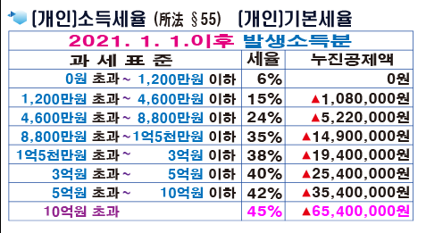
 | 양도가액 | 550,000,000 | 5.50억
 | 취득가액 | 106,451,613 | 1.06억
 | 필요경비 | 1,877,094 | 개산공제율 | 3%
 | 양도차익 | 441,671,293
 | 장기보유특별공제 | 132,501,388 |  | 30%
 | 양도소득금액 | 309,169,905
 | 기본공제 | -2,500,000
 | 과세표준 | 306,669,905
 | 세율 | 40% | 사업용일 경우
 | 누진공제 | -25,400,000
 | 산출세액 | 97,267,962
 | 지방소득세 | 9,726,796 | 10%
 | 부담세액 | 106,994,758

 |  | 중종원 분배시 증여세

토지등급표
토지등급표(신등급 1등급 ~ 365등급:84.7.1.이후),(구등급 1등급 ~ 100등급:84.6.30까지) |  |  |  |  |  |  |  |  |  |  |  |  |  |  | (가액단위: 원)
등 | 가 액 |  |  | 등 | 가 액 |  |  | 등 | 가 액 | 등 | 가 액 | 등 | 가 액 | 등 | 가 액
급 | 1984.6.30 |  | 1984.7.1 이후(m2당) | 급 | 1984.6.30 |  | 1984.7.1 이후(m2당) | 급 | 1984.7.1 이후(m2당) | 급 | 1984.7.1 이후(m2당) | 급 | 1984.7.1 이후(m2당) | 급 | 1984.7.1 이후(m2당)
 | 가 액 | 구→신 |  |  | 가 액 | 구→신
1 | 0.30 | 1 | 1 | 51 | 1,814.90 | 124 | 63 | 101 | 626 | 151 | 7,070 | 201 | 81,000 | 251 | 928,000
2 | 0.60 | 1 | 2 | 52 | 2,117.40 | 127 | 66 | 102 | 657 | 152 | 7,420 | 202 | 85,000 | 252 | 975,000
3 | 0.90 | 1 | 3 | 53 | 2,419.90 | 129 | 69 | 103 | 689 | 153 | 7,790 | 203 | 89,300 | 253 | 1,023,000
4 | 1.20 | 2 | 4 | 54 | 2,722.40 | 132 | 72 | 104 | 723 | 154 | 8,180 | 204 | 93,700 | 254 | 1,075,000
5 | 1.50 | 2 | 5 | 55 | 3,024.90 | 134 | 75 | 105 | 759 | 155 | 8,590 | 205 | 98,400 | 255 | 1,128,000
6 | 1.80 | 2 | 6 | 56 | 3,629.90 | 138 | 78 | 106 | 796 | 156 | 9,020 | 206 | 103,000 | 256 | 1,185,000
7 | 2.10 | 3 | 7 | 57 | 4,234.90 | 141 | 81 | 107 | 835 | 157 | 9,470 | 207 | 108,000 | 257 | 1,244,000
8 | 2.40 | 3 | 8 | 58 | 4,939.90 | 144 | 85 | 108 | 876 | 158 | 9,940 | 208 | 113,000 | 258 | 1,306,000
9 | 2.70 | 3 | 9 | 59 | 5,444.90 | 146 | 89 | 109 | 919 | 159 | 10,400 | 209 | 119,000 | 259 | 1,372,000
10 | 3.00 | 4 | 10 | 60 | 6,049.90 | 148 | 93 | 110 | 964 | 160 | 10,900 | 210 | 125,000 | 260 | 1,440,000
11 | 3.60 | 4 | 11 | 61 | 7,562.40 | 153 | 97 | 111 | 1,010 | 161 | 11,500 | 211 | 131,000 | 261 | 1,512,000
12 | 4.20 | 5 | 12 | 62 | 9,074.90 | 157 | 101 | 112 | 1,060 | 162 | 12,000 | 212 | 138,000 | 262 | 1,588,000
13 | 4.80 | 5 | 13 | 63 | 10,587.40 | 160 | 106 | 113 | 1,110 | 163 | 12,600 | 213 | 145,000 | 263 | 1,667,000
14 | 5.40 | 6 | 14 | 64 | 12,099.90 | 163 | 111 | 114 | 1,170 | 164 | 13,300 | 214 | 152,000 | 264 | 1,751,000
15 | 6.00 | 7 | 15 | 65 | 15,124.90 | 167 | 116 | 115 | 1,220 | 165 | 13,900 | 215 | 160,000 | 265 | 1,838,000
16 | 7.50 | 8 | 16 | 66 | 18,149.90 | 171 | 121 | 116 | 1,280 | 166 | 14,600 | 216 | 168,000 | 266 | 1,930,000
17 | 9.00 | 10 | 17 | 67 | 21,174.90 | 174 | 127 | 117 | 1,350 | 167 | 15,400 | 217 | 176,000 | 267 | 2,027,000
18 | 10.50 | 11 | 18 | 68 | 24,199.80 | 177 | 133 | 118 | 1,420 | 168 | 16,100 | 218 | 185,000 | 268 | 2,128,000
19 | 12.00 | 13 | 19 | 69 | 27,224.80 | 179 | 139 | 119 | 1,490 | 169 | 17,000 | 219 | 194,000 | 269 | 2,235,000
20 | 15.10 | 16 | 20 | 70 | 30,249.80 | 181 | 145 | 120 | 1,560 | 170 | 17,800 | 220 | 204,000 | 270 | 2,346,000
21 | 18.10 | 19 | 21 | 71 | 36,299.80 | 185 | 152 | 121 | 1,640 | 171 | 18,700 | 221 | 214,000 | 271 | 2,464,000
22 | 21.10 | 22 | 22 | 72 | 42,349.80 | 188 | 159 | 122 | 1,720 | 172 | 19,600 | 222 | 225,000 | 272 | 2,587,000
23 | 24.10 | 25 | 23 | 73 | 48,399.70 | 191 | 166 | 123 | 1,810 | 173 | 20,600 | 223 | 236,000 | 273 | 2,716,000
24 | 27.20 | 28 | 24 | 74 | 54,449.70 | 193 | 174 | 124 | 1,900 | 174 | 21,700 | 224 | 248,000 | 274 | 2,852,000
25 | 30.20 | 31 | 25 | 75 | 60,499.70 | 196 | 182 | 125 | 1,990 | 175 | 22,700 | 225 | 261,000 | 275 | 2,995,000
26 | 36.20 | 37 | 26 | 76 | 75,624.60 | 200 | 191 | 126 | 2,090 | 176 | 23,900 | 226 | 274,000 | 276 | 3,145,000
27 | 42.30 | 42 | 27 | 77 | 90,749.50 | 204 | 200 | 127 | 2,190 | 177 | 25,100 | 227 | 287,000 | 277 | 3,302,000
28 | 48.30 | 45 | 28 | 78 | 105,874.50 | 207 | 210 | 128 | 2,300 | 178 | 26,300 | 228 | 302,000 | 278 | 3,467,000
29 | 54.40 | 48 | 29 | 79 | 120,999.40 | 210 | 220 | 129 | 2,420 | 179 | 27,600 | 229 | 317,000 | 279 | 3,640,000
30 | 60.40 | 51 | 30 | 80 | 151,249.30 | 214 | 231 | 130 | 2,540 | 180 | 29,000 | 230 | 333,000 | 280 | 3,822,000
31 | 75.60 | 56 | 31 | 81 | 181,499.10 | 218 | 242 | 131 | 2,670 | 181 | 30,500 | 231 | 350,000 | 281 | 4,014,000
32 | 90.70 | 60 | 32 | 82 | 211,749.00 | 221 | 254 | 132 | 2,800 | 182 | 32,000 | 232 | 367,000 | 282 | 4,214,000
33 | 105.80 | 63 | 33 | 83 | 241,998.90 | 224 | 266 | 133 | 2,940 | 183 | 33,600 | 233 | 385,000 | 283 | 4,425,000
34 | 120.90 | 66 | 34 | 84 | 272,248.70 | 226 | 279 | 134 | 3,090 | 184 | 35,300 | 234 | 405,000 | 284 | 4,646,000
35 | 151.20 | 71 | 35 | 85 | 302,498.60 | 229 | 292 | 135 | 3,240 | 185 | 37,100 | 235 | 425,000 | 285 | 4,879,000
36 | 181.40 | 75 | 36 | 86 | 362,998.30 | 232 | 306 | 136 | 3,400 | 186 | 38,900 | 236 | 446,000 | 286 | 5,123,000
37 | 211.70 | 79 | 37 | 87 | 423,498.00 | 235 | 321 | 137 | 3,570 | 187 | 40,900 | 237 | 469,000 | 287 | 5,379,000
38 | 241.90 | 81 | 38 | 88 | 483,997.80 | 238 | 337 | 138 | 3,750 | 188 | 42,900 | 238 | 492,000 | 288 | 5,648,000
39 | 272.20 | 84 | 39 | 89 | 544,497.50 | 241 | 353 | 139 | 3,940 | 189 | 45,100 | 239 | 517,000 | 289 | 5,930,000
40 | 302.40 | 86 | 40 | 90 | 604,997.20 | 243 | 370 | 140 | 4,130 | 190 | 47,300 | 240 | 543,000 | 290 | 6,227,000
41 | 362.90 | 90 | 42 | 91 | 665,497.00 | 245 | 388 | 141 | 4,340 | 191 | 49,700 | 241 | 570,000 | 291 | 6,538,000
42 | 423.40 | 93 | 44 | 92 | 725,996.70 | 246 | 407 | 142 | 4,560 | 192 | 52,200 | 242 | 598,000 | 292 | 6,865,000
43 | 483.90 | 96 | 46 | 93 | 786,496.40 | 248 | 427 | 143 | 4,790 | 193 | 54,800 | 243 | 628,000 | 293 | 7,208,000
44 | 544.40 | 99 | 48 | 94 | 846,996.10 | 250 | 448 | 144 | 5,020 | 194 | 57,500 | 244 | 660,000 | 294 | 7,569,000
45 | 604.90 | 101 | 50 | 95 | 907,495.90 | 251 | 470 | 145 | 5,280 | 195 | 60,400 | 245 | 693,000 | 295 | 7,947,000
46 | 756.20 | 105 | 52 | 96 | 967,995.60 | 252 | 493 | 146 | 5,540 | 196 | 63,400 | 246 | 727,000 | 296 | 8,345,000
47 | 907.40 | 109 | 54 | 97 | 1,028,495.30 | 254 | 517 | 147 | 5,820 | 197 | 66,600 | 247 | 764,000 | 297 | 8,762,000
48 | 1,058.70 | 112 | 56 | 98 | 1,108,995.00 | 255 | 542 | 148 | 6,110 | 198 | 69,900 | 248 | 802,000 | 298 | 9,200,000
49 | 1,209.90 | 115 | 58 | 99 | 1,149,494.80 | 256 | 569 | 149 | 6,410 | 199 | 73,400 | 249 | 842,000 | 299 | 9,600,000
50 | 1,512.40 | 120 | 60 | 100 | 1,209,994.50 | 257 | 597 | 150 | 6,730 | 200 | 77,100 | 250 | 884,000 | 300 | 10,143,000
...
 |  |  |  |  | 1990년 1월1일기준 개별공시지가 | 900 |  |  | x | 85 |  |  |  |  | 비율 | = | 900 | (100/100을 넘지못함)
 |  |  |  |  |  |  |  |  |  |  |  |  |  |  | 환산취득율 |  | 19.3548%
 | 양도시개별공시지가 |  |  |  | 4,650
 | 1990년 개별공시지가 |  |  |  | 900 |  |  |  |  |  |  |  |  |  | 양도실가 |  | 323,277,300
 |  |  |  |  |  |  |  |  |  |  |  |  |  |  | 취득환산가액 |  | 62,569,800
 |  |  |  |  |  |  |  |  |  |  |  |  |  |  | 필요경비(미등기0.3%) |  | 1,877,094
 |  |  |  |  |  |  |  |  |  |  |  |  |  |  | 양도차익 |  | 258,830,406

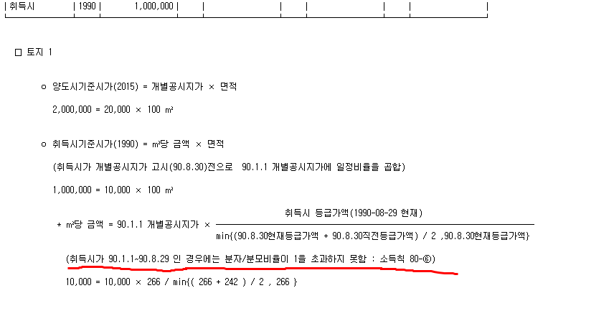

표1-장기보유특별공제
 |  | 공제율
0 | 2 | 0% | 소득세법 제95조 [ 양도소득금액 ]
3 | 3 | 6% | ② 제1항에서 "장기보유특별공제액"이란 제94조 제1항 제1호에 따른 자산(제104조 제3항에 따른 미등기양도자산과 같은 조 제7항 각 호에 따른 자산은 제외한다)으로서 보유기간이 3년 이상인 것 및 제94조 제1항 제2호 가목에 따른 자산 중 조합원입주권(조합원으로부터 취득한 것은 제외한다)에 대하여
4 | 4 | 8% | 그 자산의 양도차익(조합원입주권을 양도하는 경우에는 「도시 및 주거환경정비법」 제74조에 따른 관리처분계획 인가 및 「빈집 및 소규모주택 정비에 관한 특례법」 제29조에 따른 사업시행계획인가 전 토지분 또는 건물분의 양도차익으로 한정한다)에
5 | 5 | 10% | 다음 표1에 따른 보유기간별 공제율을 곱하여 계산한 금액을 말한다. 다만, 대통령령으로 정하는 1세대 1주택(이에 딸린 토지를 포함한다)에 해당하는 자산의 경우에는 그 자산의 양도차익에 다음 표 2에 따른 보유기간별 공제율을 곱하여 계산한 금액과 거주기간별 공제율을 곱하여 계산한 금액을 합산한 것을 말한다.(2020.08.18 개정)
6 | 6 | 12%
7 | 7 | 14%
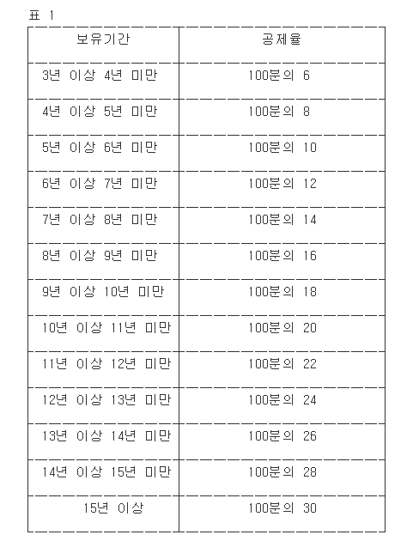
8 | 8 | 16%
9 | 9 | 18%
10 | 10 | 20%
11 | 11 | 22%
12 | 12 | 24%
13 | 13 | 26%
14 | 14 | 28%
15 | 100000 | 30%

표2-1세대1주택
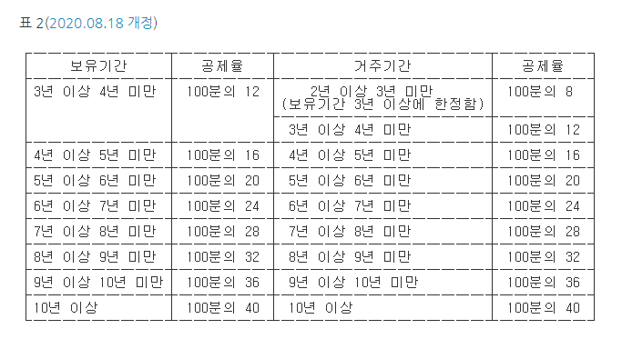

테이블(구등급->신등급)
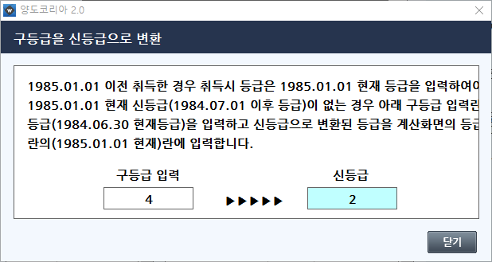

 | 등급가액
등급 | 1984.7.1 이후(m2당)
1 | 1
2 | 2
3 | 3
4 | 4
5 | 5
6 | 6
7 | 7
8 | 8
9 | 9
10 | 10
11 | 11
12 | 12
13 | 13
14 | 14
15 | 15
16 | 16
17 | 17
18 | 18
19 | 19
20 | 20
21 | 21
22 | 22
23 | 23
24 | 24
...

조회서비스
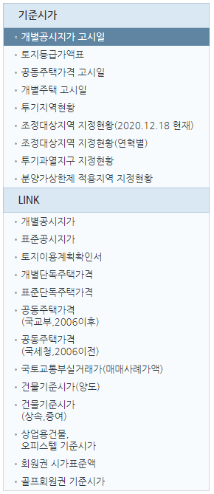

1. | 개별공시지가 | http://www.realtyprice.kr/notice/gsindividual/siteLink.htm
2. | 표준지공시지가 | http://www.realtyprice.kr/notice/gsstandard/search.htm
3. | 토지이용규제정보서비스 | http://luris.molit.go.kr/web/index.jsp
4. | 개별단독주택가격 | http://www.realtyprice.kr/notice/hpindividual/siteLink.htm
5. | 표준단독주택가격 | http://www.realtyprice.kr/notice/hpstandard/search.htm
6. | 공동주택가격(국교부,2006이후) | http://www.realtyprice.kr/notice/town/siteLink.htm
7. | 공동주택가격(국세청,2006이전) | https://teht.hometax.go.kr/websquare/websquare.html?w2xPath=/ui/sf/a/a/UTESFAAM12.xml
8. | 국토교통부실거래가(매매사례가액) | http://rt.molit.go.kr/
9. | 건물기준시가(양도) | https://teht.hometax.go.kr/websquare/websquare.html?w2xPath=/ui/sf/a/a/UTESFAAM15.xml
10. | 건물기준시가(상속.증여) | https://teht.hometax.go.kr/websquare/websquare.html?w2xPath=/ui/sf/a/a/UTESFAAM16.xml
11. | 사업용 건물/오피스텔 | https://teht.hometax.go.kr/websquare/websquare.html?w2xPath=/ui/sf/a/a/UTESFAAM13.xml
12. | 회원권 시가표준액 | https://www.wetax.go.kr/main/?cmd=LPTINB0R0
13. | 골프회원권 기준시가 | https://teht.hometax.go.kr/websquare/websquare.html?w2xPath=/ui/sf/a/a/UTESFAAM14.xml

개별공시지가 고시일
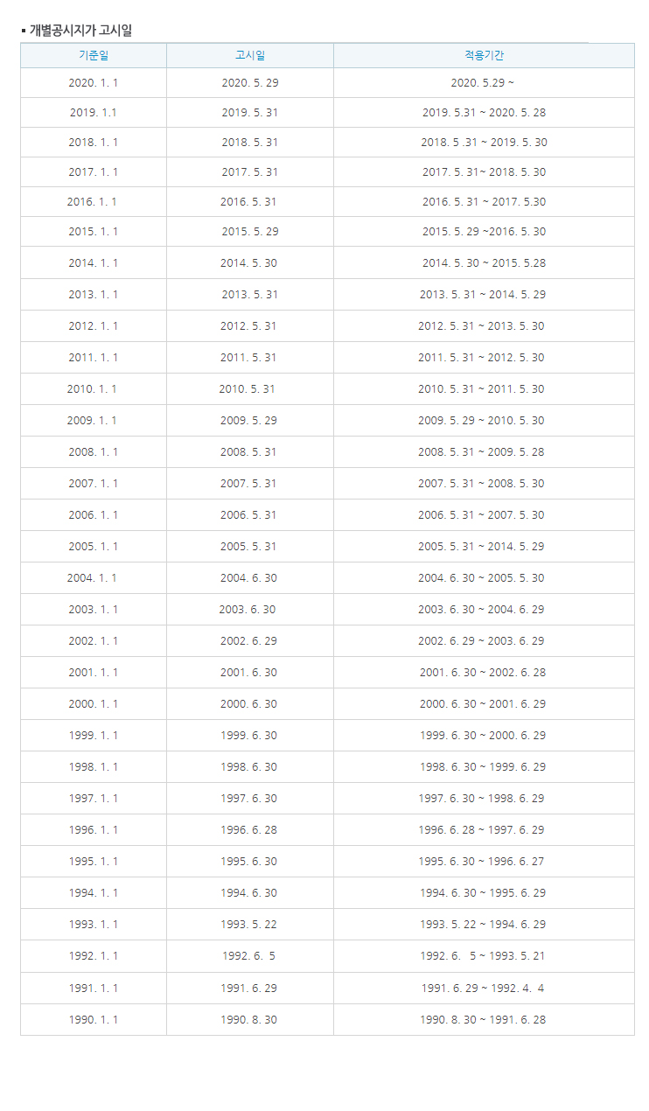

개별주택 고시일
